Tabela 1
Tabela 1: Podaci o osiguranju za period od 1. januara do 31. maja 2022. godine
Table 1: Insurance data for the period 1 January - 31 May 2022

Šifra Code | Vrste osiguranja/ Class of Insurance | Osiguranja/ Policies |  | Štete/ Claims
 |  | Broj osiguranja/ Number of Insurance | Bruto fakturisana premija/ Gross written premium GWP (€) | Broj šteta/ Number of Claims | Riješene štete/ Settled Claims
 |  |  |  |  | Broj/ Number | Iznos/ Amount (€)
01 | Osiguranje od nezgode/ Accident insurance | 41,034 | 4,893,566 | 4,950 | 4,312 | 2,881,292
02 | Zdravstveno osiguranje/ Health insurance | 12,899 | 1,523,970 | 8,992 | 7,653 | 658,482
03 | Osiguranje motornih vozila/ Motor vehicle Insurance | 16,434 | 2,805,361 | 1,520 | 1,269 | 1,498,924
04 | Osiguranje šinskih vozila/ Railway rolling stock insurance | 2 | 68,068 | 0 | 0 | 0
05 | Osiguranje vazduhoplova/ Aircraft insurance | 8 | 118,844 | 2 | 0 | 0
06 | Osiguranje plovnih objekata/ Vessel insurance | 33 | 306,213 | 1 | 0 | 0
07 | Osiguranje robe u prevozu/ Goods in transit insurance | 83 | 252,982 | 89 | 79 | 45,577
08 | Osiguranje imovine od požara i drugih opasnosti/ Insurance against fire and other threats to property | 35,635 | 1,671,474 | 209 | 145 | 233,743
09 | Ostala osiguranja imovine/ Other damage to property | 25,039 | 5,082,560 | 829 | 572 | 1,078,572
10 | Osiguranje od odgovornosti za upotrebu motornih vozila/ Motor vehicles liability insurance | 258,119 | 15,034,526 | 7,045 | 5,320 | 6,282,917
11 | Osiguranje od odgovornosti za upotrebu vazduhoplova/ Aircraft liability insurance | 22 | 674,924 | 12 | 12 | 980
12 | Osiguranje od odgovornosti za upotrebu plovihih objekata/ Vessel liability insurance | 2,972 | 102,314 | 9 | 7 | 10,200
13 | Osiguranje od opšte odgovornosti za štetu/ General liability insurance | 2,950 | 1,623,919 | 250 | 41 | 74,475
14 | Osiguranje kredita/ Credit insurance | 6,768 | 1,356,233 | 35 | 20 | 25,936
15 | Osiguranje jemstva/ Suretyship insurance | 213 | 30,954 | 11 | 10 | 8,042
16 | Osiguranje finansijskih gubitaka/ Financial loss insurance | 5,138 | 114,313 | 177 | 122 | 12,184
17 | Osiguranje troškova pravne zaštite/ Legal expense insurance | 1,612 | 2,160 | 2 | 0 | 0
18 | Putno osiguranje/ Travel insurance | 58,274 | 440,720 | 2,231 | 1,840 | 218,356
19 | Druge vrste neživotnih osiguranja/ Other classes of non-life insurance | 16,392 | 53,373 | 2 | 0 | 0
20 | Osiguranje života/ Life insurance | 69,327 | 7,276,856 | 1,216 | 1,035 | 3,837,393
21 | Rentno osiguranje/ Annuity insurance | 139 | 7,124 | 19 | 12 | 11,471
22 | Dopunsko osiguranje lica uz osiguranje života/ Supplementary insurance in addition to life insurance | 42,592 | 631,416 | 425 | 294 | 219,202
23 | Druge vrste životnih osiguranje/ Other classes of life insurance | 36 | 800
 | UKUPNO (neživotna osiguranja, vrste 01 - 19) TOTAL (non-life insurance, lines 01 -19) | 483,627 | 36,156,475 | 26,366 | 21,402 | 13,029,679
 | UKUPNO (životna osiguranja, vrste 20 - 23) TOTAL (life insurance 20 - 23) | 112,094 | 7,916,197 | 1,660 | 1,341 | 4,068,066
 | UKUPNO / TOTAL | 595,721 | 44,072,672 | 28,026 | 22,743 | 17,097,745
Izvor/Source: ANO/ISA

Grafik 1: Učešće vrsta osiguranja u ukupnoj BFP
Chart 1: Share of classes of insurance in total GWP
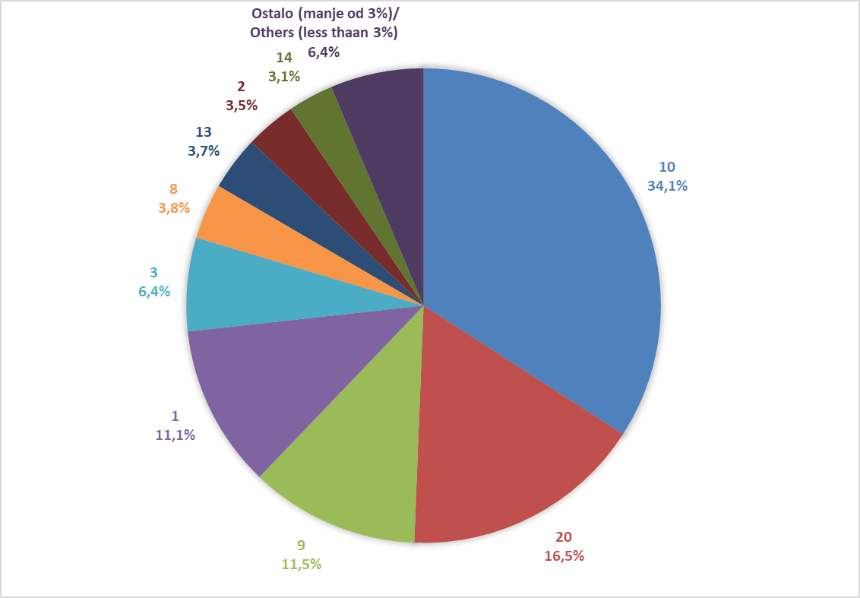

Izvor/Source: ANO/ISA

Sadržaj/Contents

